关系图
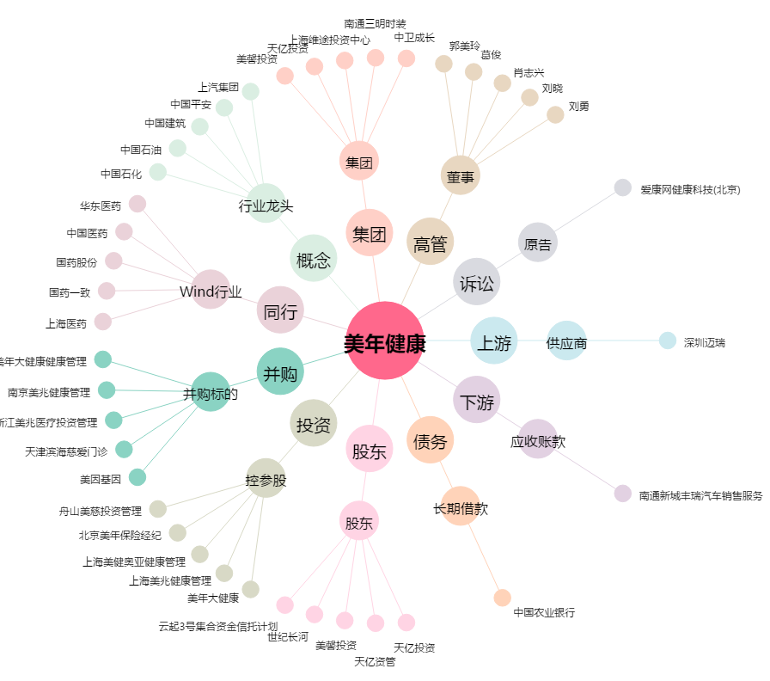
美年健康[002044.SZ] - 关系概览图

